Schoolaankoop
- Zet de getallen in kolom C in € notatie.
- Bereken de totalen (grijze vakjes).
Product | Aantal | Prijs | Totaal
Pen | 4 | 1.5
Schrift | 5 | 2
Geodriehoek | 1 | 0.8
Stiften | 8 | 1.2

 |  | Totaal

Schoolaankoop OPL
- Zet de getallen in kolom C (prijs) in € notatie.
- Bereken de totalen (grijze vakjes).
Product | Aantal | Prijs | Totaal
Pen | 4 | 1.5 | 6
Schrift | 5 | 2 | 10
Geodriehoek | 1 | 0.8 | 0.8
Stiften | 8 | 1.2 | 9.6

 |  | Totaal | 26.4

1 Rekenen
Je gaat naar de supermarkt
- Bereken de totale prijs per artikel, dus Aantal x Prijs per stuk
- Bereken hoeveel je aan de kassa moet betalen (TOTAAL)
Artikel | Aantal | Prijs per stuk | Totale prijs
Aardappelen | 11 | 2.4
Appels | 12 | 2.55
Bananen | 13 | 2.7
Boter | 4 | 1.35
Brood | 2 | 1.05
Chocolade | 18 | 3.45
Diepvriespizza | 16 | 3.15
Eieren | 7 | 1.8
Frisdrank | 19 | 3.6
Gehakt | 15 | 3
Kaas | 5 | 1.5
Kipfilet | 14 | 2.85
Melk | 3 | 1.2
Ontbijtgranen | 17 | 3.3
Pasta | 8 | 1.95
Rijst | 9 | 2.1
Toiletpapier | 21 | 3.9
Tomaten | 10 | 2.25
Water (fles) | 20 | 3.75
Yoghurt | 6 | 1.65

 |  | TOTAAL

1 OPL
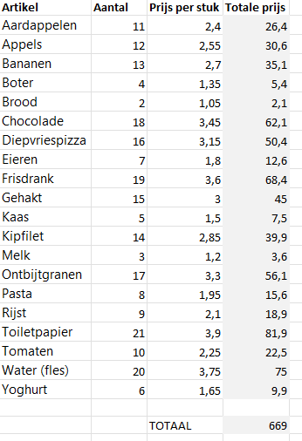
Je gaat naar de supermarkt
- Bereken de totale prijs per artikel, dus Aantal x Prijs per stuk
- Bereken hoeveel je aan de kassa moet betalen (TOTAAL)

2 Rekenen
Je gaat naar de snoepwinkel
- Bereken de totale prijs per artikel, dus Aantal x Prijs per stuk
- Bereken hoeveel je aan de kassa moet betalen (TOTAAL)
Product | Aantal | Prijs | Subtotaal
Gummibeertjes | 3 | 1.4
Winegums | 4 | 1.5
Zure matten | 5 | 1.6
Spekken | 6 | 1.7
Drop | 1 | 1.8
Lolly’s | 2 | 1.9
Toffees | 3 | 2
Kauwgom | 4 | 2.1
Chocoladepastilles | 5 | 2.2
Pralines | 6 | 2.3
Chocoladerepen | 1 | 2.4
Smarties | 2 | 2.5
M&M’s | 3 | 2.6
Jellybeans | 4 | 2.7
Marshmallows | 5 | 2.8
Fruitnaps | 6 | 2.9
Karammelblokjes | 1 | 3
Zure snoepjes | 2 | 3.1
Suikerhartjes | 3 | 3.2
Snoepkettingen | 4 | 3.3

 |  | TOTAAL

2 OPL
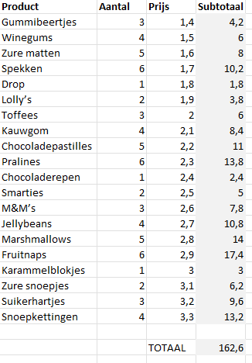
Je gaat naar de snoepwinkel
- Bereken de totale prijs per artikel, dus Aantal x Prijs per stuk
- Bereken hoeveel je aan de kassa moet betalen (TOTAAL)

3 Aanvullen
Gebruik de vulgreep om de reeksen verder aan te vullen.
- Ma tot zo
- Januari tot December
- Lesuur 1 tot 8
- alle oneven getallen 1, 3, 5, ...39
Maak elke kolom voldoende breed zodat alles leesbaar is!
Maandag | Januari | Lesuur 1 | 1

3 OPL
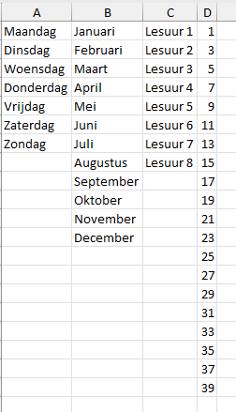
Gebruik de vulgreep om de reeksen verder aan te vullen.
- Ma tot zo
- Januari tot December
- Lesuur 1 tot 8
- alle oneven getallen 1, 3, 5, ...39
Maak elke kolom voldoende breed zodat alles leesbaar is!

4 Filteren
Sorteren achtereenvolgens op:
- score (hoog → laag)
- voornnaam alfabetisch
Filteren op:
- Toon alleen klas 2A
- Zet de filter terug uit.
- Toon alleen scores onder de 60
- Zet de filter terug uit.
Naam | Klas | Score
Anna Peeters | 2C | 46
Lucas Janssens | 2A | 49
Noor Van den Broeck | 2B | 52
Milan De Smet | 2C | 55
Emma Vermeulen | 2A | 58
Finn Claes | 2B | 61
Lotte Maes | 2C | 64
Thomas Willems | 2A | 67
Sarah Goossens | 2B | 70
Jens De Ridder | 2C | 73
Mila Martens | 2A | 76
Arne Dubois | 2B | 79
Sophie Vandenberghe | 2C | 82
Pieter De Winter | 2A | 85
Lina Van Acker | 2B | 88
Robbe Hermans | 2C | 91
Julie Declercq | 2A | 94
Bram Pauwels | 2B | 97
Elien De Vos | 2C | 100
Wout Coppens | 2A | 42

